Лист 1
Прайс-лист
МИР ПРЯЖИ

В валюте: руб. (курс 1).
Цены указаны на 07.08.2020

№ | Номенклатура/ Характеристика номенклатуры | Описание | Изображение | Артикул | Цена | Ед. | Остаток | Ссылка на сайт
 | 50Н32-2 (Lidiya) | Пряжа в бобинах 50Н32-2 (Lidiya), шерсть_50%, акрил_50% | 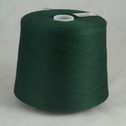 | 2068 | 1121.40 |  |  | Изображение
 | 50Н32-2 (Lidiya) (122 зел.ябл) |  | 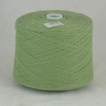 |  | 1121.40 | кг | 1.64 | Изображение
 | 50Н32-2 (Lidiya) (сливоч.) |  | 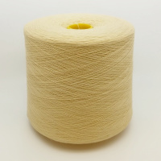 |  | 1121.40 | кг | 18.05 | Изображение

